申込書
 |  | 第38回 | 春日井オープン卓球卓球大会 出場申込書
 |  |  |  |  | 提出日 | 年 月 日
*申込者 所属チーム名
*申込者 氏名 |  |  |  |  | ※携帯
代 表 者 住 所 |  | 〒
 |  |  |  |  | E-mail
＊ 入金方法
参加人数 |  |  | 人 参加費 |  | 円
種目 | Ａ：男子一般の部（44歳以下) B：男子シニアの部（45歳以上) C：男子ベテランの部（60歳以上) D：男子ハイベテランの部（70歳以上) Ｅ：女子一般の部（44歳以下) F：女子シニアの部（45歳以上) G：女子ベテランの部（60歳以上) H：女子ハイベテランの部（70歳以上)
 | ＊実力順に記入してください。
 | ＊年齢は2027年4月1日時点の年齢を記入してください。年齢以下の部への出場は認めます。
 | *姓 | *名 | *姓 かな | *名 かな | *年齢 | *種 目 セルをクリックし ▼で種目を選択 | *所属チーム名 | 備考
1
2
3
4
5
6
7
8
9
10
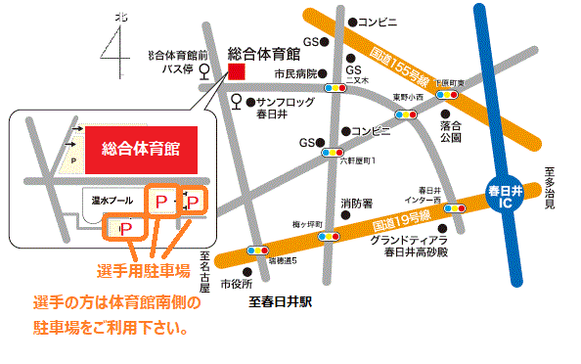
車でお越しの選手の方は 体育館南の駐車場に
駐車して下さい。

ゆうちょ銀行間での振替
【加入者名】春日井市卓球連盟
【口座番号】12070-18522601
ゆうちょ銀行以外からの振込
【店名】二〇八(ニゼロハチ) 【店番】208
【預金種目】 普通 【口座番号】1852260

 |  | 申込は、右の申込書QRコードを読み込み、①②あるいは③の方法で送付してください。

 |  |  |  |  |  |  |  |  | 申込書

